상품제안서
모던하운드 여행용세트 통합 | 상품코드: S40727

 |  |  |  |  |  |  | 02-713-8555 | www.synergygift.co.kr
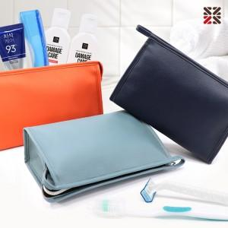

【상세/제작정보】

【인쇄/포장옵션】 | 실크 / 포장지포장

【공급단가】 | 수량 | 50~ | 100~ | 500~ | 1,000~ | 2,000~
*VAT별도 | A형 | 8,190원 | 7,990원 | 7,470원 | 7,340원 | 7,210원
 | B형 | 9,070원 | 8,850원 | 8,280원 | 8,130원 | 7,990원
 | E형 | 10,080원 | 9,840원 | 9,200원 | 9,040원 | 8,880원
 | G형 | 10,830원 | 10,570원 | 9,890원 | 9,710원 | 9,540원

【상품 URL】 | https://www.synergygift.co.kr:443/src/goods_detail.php?gdno=40727

